감면대상명세서-목록(표지)
■ 조세특례제한법 시행규칙 [별지 제11호의2서식](2015.03.13 개정)

중소기업 취업자 소득세 감면 대상 명세서 |  |  |  |  |  |  |  |  |  |  |  |  |  |  |  | 청년
 |  |  |  |  |  |  |  |  |  |  |  |  |  |  |  | 60세 이상
1. 원천징수의무자 |  |  | 상 호 | 선우회계법인 |  |  | 사업자등록번호 |  |  |  |  |  |  |  |  | 장애인 | 국가유공자인 상이자 포함
 |  |  |  |  |  |  | 3128512345 |  |  |  |  |  |  |  |  | 경력단절 여성
 |  |  | 사업장소재지 |  | 충남 천안시 서북구 오성로 103 , 6층
 |  |  |  | (두정동,청풍프라자) |  |  | (전화번호 : | 041-567-6764 |  | )

 |  |  |  |  |  |  |  |  |  |  |  |  |  |  |  |  |  | 2017.1.1 이후 경력단절 여성이 재취업
2. 감면 적용 대상자 명단
순 번 | 성 명 | 주민등록번호 | 취업일 | 취업자 유형 | 중소기업 취업 시 연령 | 병역근무기간 (6년을 한도로함) | 병역근무기간 차감 후 연령 | 감면기간 |  |  |  |  |  | 2012년~2013년 청년(15세~29세) |  | 2014년~2015년 청년,60세이상자,장애인 |  | 2016~2018년
1 | 주황규 | 9201011227818 | 2018-01-01 | 청년 | 26년 0월 1일 | 1년 6월 | 24년6월03일 | 시작일 | 종료일 |  | 생년월일 | 입대일 | 전역일 | 2012-01-01 |  | 2014-01-01 |  | 2016-01-01 | 맨 끝검정코드 | 오류체크 | 만나이(오늘) | 만(기준일) | 만나이(기준일) | 성별 | 내.외번호 | 내,외 | 고용허가 | ㅇㅈ-검증 | 체크 | 길이CHECK | 외국인구분
 |  |  |  |  |  | 90% | 150만원 한도 | 2018-01-01 | 2022-12-31 |  | 1992-01-01 | 2011-01-01 | 2012-06-30 | 2013-12-31 |  | 2015-12-31 |  | 2018-12-31 | 8 | OK | 29 | 2018-01-01 | 26 | 남 | 1 | 내국인 |  | 0 | OK | 13
2 | 유시민 | 5012251466628 | 2012-01-01 | 60세 이상 | 61년 0월 8일 |  |  | 시작일 | 종료일 |  | 생년월일 | 입대일 | 전역일 |  |  |  |  |  | 맨 끝검정코드 | 오류체크 | 만나이(오늘) | 만(기준일) | 만나이(기준일) | 성별 | 내.외번호 | 내,외 | 고용허가 | ㅇㅈ-검증 | 체크 | 길이CHECK | 외국인구분
 |  |  |  |  |  | 100% | 한도없음 | 2012-01-01 | 2014-12-31 |  | 1950-12-25 |  |  | 100% |  | 50% |  | 70% | 8 | OK | 70 | 2012-01-01 | 61 | 남 | 1 | 내국인 |  | 0 | OK | 13
3 | 손석희 | 7301011234563 | 2014-01-01 | 장애인 | 41년 0월 1일 |  |  | 시작일 | 종료일 |  | 생년월일 | 입대일 | 전역일 | 한도없음 |  | 한도없음 |  | 150만원 한도 | 맨 끝검정코드 | 오류체크 | 만나이(오늘) | 만(기준일) | 만나이(기준일) | 성별 | 내.외번호 | 내,외 | 고용허가 | ㅇㅈ-검증 | 체크 | 길이CHECK | 외국인구분
 |  |  |  |  |  | 50% | 한도없음 | 2014-01-01 | 2016-12-31 |  | 1973-01-01 |  |  |  |  |  |  |  | 3 | OK | 48 | 2014-01-01 | 41 | 남 | 1 | 내국인 |  | 1 |  | 13
4 | 강수지 | 7301012345675 | 2016-01-01 | 장애인 | 43년 0월 1일 |  |  | 시작일 | 종료일 |  | 생년월일 | 입대일 | 전역일 |  |  |  |  |  | 맨 끝검정코드 | 오류체크 | 만나이(오늘) | 만(기준일) | 만나이(기준일) | 성별 | 내.외번호 | 내,외 | 고용허가 | ㅇㅈ-검증 | 체크 | 길이CHECK | 외국인구분
 |  |  |  |  |  | 70% | 150만원 한도 | 2016-01-01 | 2018-12-31 |  | 1973-01-01 |  |  | 0 | 2011-12-31 | 0% | 감면 NO |  | 5 | OK | 48 | 2016-01-01 | 43 | 여 | 2 | 내국인 |  | 0 | OK | 13
5 | 손석희 | 9112251455526 | 2018-01-02 | 청년 | 26년 0월 9일 | 1년 6월 | 24년6월11일 | 시작일 | 종료일 |  | 생년월일 | 입대일 | 전역일 | 2012-01-01 | 2013-12-31 | 100% | 한도없음 |  | 맨 끝검정코드 | 오류체크 | 만나이(오늘) | 만(기준일) | 만나이(기준일) | 성별 | 내.외번호 | 내,외 | 고용허가 | ㅇㅈ-검증 | 체크 | 길이CHECK | 외국인구분
 |  |  |  |  |  | 90% | 150만원 한도 | 2018-01-02 | 2023-01-31 |  | 1991-12-25 | 2011-01-01 | 2012-06-30 | 2014-01-01 | 2015-12-31 | 50% | 한도없음 |  | 6 | OK | 29 | 2018-01-02 | 26 | 남 | 1 | 내국인 |  | 1 |  | 13
6 | 정청래 | 8912251433322 | 2011-01-01 | 청년 | 21년 0월 8일 | 1년 6월 | 19년6월10일 | 시작일 | 종료일 |  | 생년월일 | 입대일 | 전역일 | 2016-01-01 | 2018-12-31 | 70% | 150만원 한도 |  | 맨 끝검정코드 | 오류체크 | 만나이(오늘) | 만(기준일) | 만나이(기준일) | 성별 | 내.외번호 | 내,외 | 고용허가 | ㅇㅈ-검증 | 체크 | 길이CHECK | 외국인구분
 |  |  |  |  |  | 0% | 감면 NO | 2011-01-01 | 2013-12-31 |  | 1989-12-25 | 2011-01-01 | 2012-06-30 | 2018-01-01 | 2018-12-31 | 90% | 150만원 한도 | 청년만 | 2 | OK | 31 | 2011-01-01 | 21 | 남 | 1 | 내국인 |  | 1 |  | 13

「조세특례제한법」 제30조제3항 및 같은 법 시행령 제27조제6항에 따라 중소기업 취업자 소득세 감면
대상 명세서를 제출합니다.
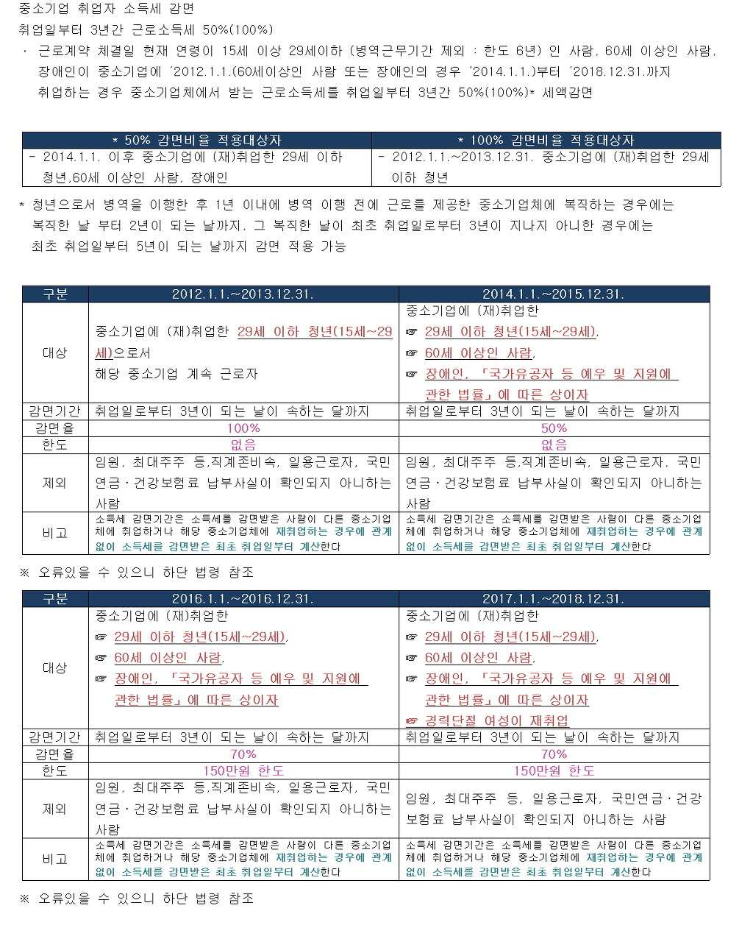
 |  |  |  |  |  |  | 2021-01-27

 |  |  |  |  | 원천징수의무자 | 선우회계법인 |  |  |  | (서명 또는 인)
 |  |  |  |  |  | 주황규
천안 |  | 세무서장 귀하

작성방법

 | 1. "취업자 유형"은 ‘청년’, ‘60세 이상 사람’, ‘장애인’으로 구분하여 적습니다.
 | 2. "병역근무기간"과 "병역근무기간 차감 후 연령"은 취업자 유형이 ‘청년’인 경우 적습니다.
 | 3. "감면기간"란에는 「조세특례제한법 시행규칙」 별지 제11호서식 「중소기업 취업자 소득세 감면신청서」의 ⑧
 | ㆍ⑨란의 시작일과 종료일을 적습니다.

 |  |  |  |  |  |  |  |  |  | 210mm× 297mm[백상지 80g/㎡ 또는 중질지 80g/㎡]

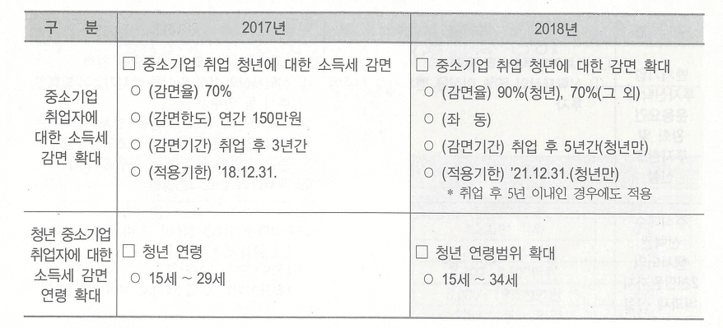

 | 조세특례제한법 30조
 | 조세특례제한법시행령 제27조 [ 중소기업 취업자에 대한 소득세 감면(2014.02.21 제목개정) ]

 | ① 법 제30조 제1항 전단에서 "대통령령으로 정하는 청년, 60세 이상인 사람, 장애인 및 경력단절 여성"이란
 | 다음 각 호의 구분에 따른 사람을 말한다.(2017.02.07 개정)

 | 1. 청년: 근로계약 체결일 현재 연령이 15세 이상 34세 이하인 사람.
 | 다만, 다음 각 목의 어느 하나에 해당하는 병역을 이행한 경우에는 그 기간(6년을 한도로 한다)을
 | 근로계약 체결일 현재 연령에서 빼고 계산한 연령이 34세 이하인 사람을 포함한다.(2018.08.28. 개정)

 | 조세특례제한법시행령부칙 [ 대통령령 제29116호 ]

 | 제27조 제1항 제1호의 개정규정은 2018.08.28이 속한 과세기간부터 적용하되,
 | 2018.08.28 전에 취업한 청년에 대해서도 적용함 [2018.08.28 대통령령 제29116호 부칙 제3조]

중소기업취업감면(직원별 예시)
■조세특례제한법 시행규칙 [별지 제11호서식] <개정2018.03.21.> |  |  |  |  |  |  |  |  |  |  |  |  |  |  |  |  |  |  |  |  |  |  | 순 번 |  |  | 1 |  |  |  | ※ 주의사항 : 대략 수식(약간의 일자가 몇일(약 3일~4일정도) 차이가 날 경우 세밀히 직접계산할 것)을 넣은 것이라 검증하지 않음 . 정확히 하기위해서 수기로 계산하기 바랍니다.

중소기업 취업자 소득세 감면신청서 |  |  |  |  |  |  |  |  |  |  |  |  |  |  |  |  |  |  |  |  |  |  |  |  |  |  |  |  |  | http://cafe.daum.net/transtax/Q2Ux/92
2015 |  |  |  |  | 귀속 |  |  |  |  |  |  |  |  |  |  |  |  |  |  |  |  |  |  |  |  |  |  |  |  | 맨 끝검정코드 | 오류체크 | 만나이(오늘) | 만(기준일) | 만나이(기준일) | 성별 | 내.외번호 | 내,외 | 고용허가 | ㅇㅈ-검증 | 체크 | 길이CHECK | 외국인구분
1. 신청인 |  |  | ①성명 |  |  | 주황규 |  |  |  |  |  |  | ② 주민등록번호 |  |  |  | 5419221368915 |  |  |  |  |  |  |  |  |  |  |  |  | 1 | 주민오류 | 65 | 2015-01-02 | 59 | 남 | 1 | 내국인 |  | 0 | OK | 13

 |  |  | ③주소 |  |  | 충남 천안시 서북구 오성로 103,6층(청풍프라자,두정동) |  |  |  |  |  |  | ④ 취업자 유형 |  |  |  | [ |  | ] | 청년(15세이상〜34세이하)(2012.1.1.이후) |  |  |  |  |  |  |  |  |  |  |  |  | ★ 개월수에 오류가 있을 수 있으니 연령이 차이 가 별로 없을 경우 수기로 정확히 계산할 것. ★
 |  |  |  |  |  |  |  |  |  |  |  |  |  |  |  |  | [ |  | ] | 60세 이상 사람(2014.1.1.이후)
 |  |  |  |  |  |  |  |  |  |  |  |  |  |  |  |  | [ | √ | ] | 장애인(2014.1.1.이후)
 |  |  |  |  |  |  |  |  |  |  |  |  |  |  |  |  | [ |  | ] | 경력단절여성(2017.1.1.이후) |  |  |  |  |  |  |  |  |  |  |  |  |  |  |  |  |  | 3

2. 취업 시 연령 |  |  |  |  |  |  |  |  |  |  |  |  |  |  |  |  |  |  |  |  |  |  |  |  |  |  |  |  |  | 1959-06-13 |  |  | 청년 |  | 청년 |  |  |  |  | 청년외

⑤ 2014. 1. 1. 이후 |  |  |  |  |  |  |  | 59년 5월 12일 |  |  | (취업일*: |  |  | 2015-01-02 |  |  |  | ,생년월일: |  |  |  | 1955-07-22 |  |  |  |  |  | ) |  | 2015-01-02 | 현재 나이 | 59 | 0 | 2011-12-31 | 0% | 감면 NO |  | 0 | 2011-12-31 | 0% | 감면 NO
중소기업에 취업한 |  |  |  |  |  |  |  |  |  |  |  |  |  |  |  |  |  |  |  |  |  |  |  |  |  |  |  |  |  |  |  | 40,909 | 2012-01-01 | 2013-12-31 | 100% | 한도없음 | 청년 | 2012-01-01 | 2013-12-31 | 100% | 한도없음
날 연령 |  |  |  |  |  |  |  |  |  |  | * 2014. 1. 1. 이후 중소기업에 취업한 날 |  |  |  |  |  |  |  |  |  |  |  |  |  |  |  |  |  |  | 2018-01-01 |  |  | 2014-01-01 | 2015-12-31 | 50% | 한도없음 | 60세이상,장애인 | 2014-01-01 | 2015-12-31 | 50% | 한도없음
⑥ 병역근무기간* |  |  |  |  |  |  | 0년 0월 1일 |  |  | (입대일·소집일: |  |  |  |  |  |  | 전역일·소집해제일: |  |  |  |  |  |  |  |  |  |  | ) |  | 0 |  |  | 2016-01-01 | 2017-12-31 | 70% | 150만원 한도 | 2017년 경력단절 | 2016-01-01 | 2017-12-31 | 70% | 150만원 한도
(6년을 한도로 함) |  |  |  |  |  |  |  |  |  |  |  |  |  |  |  |  |  |  |  |  |  |  |  |  |  |  |  |  |  |  |  | 43,101 | 2018-01-01 | 2018-12-31 | 90% | 150만원 한도 |  | 2018-01-01 | 2018-12-31 | 70% | 150만원 한도
⑦ 병역근무기간 차감 |  |  |  |  |  |  |  | 59년 5월 12일 |  |  |  | 59 |  |  | 2017.12.31.이전 |  |  |  | 15세 |  |  | ~ |  | 29세 |  |  | (34세) |  | 취업일(2018.1.1 前 취업) 현재 나이는 소급적용 34세이하 |  |  |  | 2019-01-01 | 2021-12-31 | 90% | 150만원 한도 |  | 2019-01-01 | 2021-12-31 | 70% | 150만원 한도
후 연령*(⑤ - ④) |  |  |  |  |  |  |  |  |  |  |  |  |  |  | 2018.01.01.이후 |  |  |  | 15세 |  |  | ~ |  | 34세 |  |  |  |  | 시행은 취업일부터 2018년 1월부터 잔존기간만 |  |  |  | 43,101 | 12 | 5 |  | 60 | 12 | 3 |  | 36

 | * ⑥ 병역근무기간 및 ⑦ 병역근무기간 차감 후 연령은 ‘청년’만 작성합니다. |  |  |  |  |  |  |  |  |  |  |  |  |  |  |  |  |  |  |  |  |  |  |  |  |  |  |  |  | 40,909 | 43,101 | 41,275 | 41,640 | 42,736 | 43,100 | 42,005

3. 감면기간 |  |  |  |  |  |  |  |  |  |  |  |  |  |  |  |  |  |  |  |  |  |  |  |  |  |  |  |  |  | 2012-01-01 | 2018-01-01 | 2013-01-01 | 2014-01-01 | 2017-01-01 | 2017-12-31 | 2015-01-01
⑧ 시작일*: |  |  |  | 2015-01-02 |  |  |  |  |  |  |  |  | ⑨ 종료일*: |  |  | 2018-01-31 |  |  |  |  |  |  |  |  |  |  |  |  |  | 조세특례제한법 제30조 [ 중소기업 취업자에 대한 소득세 감면(2014.01.01 제목개정) ]
 |  | * 2012. 1. 1. 이후 소득세 감면을 받은 최초 취업일 |  |  |  |  |  |  |  |  |  |  |  | * 시작일부터 3년이 되는 날(병역이행 후 1년 이내 동 |  |  |  |  |  |  |  |  |  |  |  |  |  |  |  | =IF(AND(AU10=1,T14>41275,AND($R$19>=15,$R$19<=34),IF(TEXT($T$14,"dd")="01",EOMONTH($T$14,59),EOMONTH($T$14,60)),IF(TEXT($T$14,"dd")="01",EOMONTH($T$14,35),EOMONTH($T$14,36))),"")
 |  | * 2012. 1. 1. 이후 前 직장 취업일 및 감면여부 check!! |  |  |  |  |  |  |  |  |  |  |  | 일 중소기업에 복직하는 경우 복직한 날부터 2년이 |  |  |  |  |  |  |  |  |  |  |  |  |  |  |  | ① 대통령령으로 정하는 청년(이하 이 항에서 "청년"이라 한다), 60세 이상인 사람, 장애인 및 경력단절 여성이 「중소기업기본법」 제2조에 따른 중소기업(비영리기업을 포함한다)으로서
 |  | 감면율 |  |  | 한도 |  |  |  |  |  |  |  |  | 되는 날을 말하며, 그 복직한 날이 최초 취업일부터 |  |  |  |  |  |  |  |  |  |  |  |  |  |  |  | 대통령령으로 정하는 기업(이하 이 조에서 “중소기업체”라 한다)에 2012년 1월 1일(60세 이상의 사람 또는 장애인의 경우 2014년 1월 1일)부터 2018년 12월 31일까지(청년의 경우에는 2021년 12월 31일까지)
 |  | 50% |  |  | 한도없음 |  |  |  |  |  |  |  |  | 3년이 지나지 아니한 경우에는 최초 취업일부터 5년 |  |  |  |  |  |  |  |  |  |  |  |  |  |  |  | 취업(경력단절 여성의 경우에는 동일한 중소기업체에 재취업)하는 경우 그 중소기업체로부터 받는 근로소득으로서 취업일(경력단절 여성의 경우에는 재취업일을 말한다.
 |  |  |  |  |  |  |  |  |  |  |  |  |  | 이 되는 날을 말합니다)이 속하는 달의 말일 |  |  |  |  |  |  |  |  |  |  |  |  |  |  |  | 이하 이 항에서 같다)부터 3년(청년의 경우에는 5년)이 되는 날(청년으로서 대통령령으로 정하는 병역을 이행한 후 1년 이내에 병역 이행 전에 근로를 제공한 중소기업체에 복직하는 경우에는
⑩ 시작일*: |  |  |  |  |  |  |  |  |  |  |  |  | ⑪ 종료일*: |  |  |  |  |  |  |  |  |  |  |  |  |  |  |  |  | 조세특례제한법 제30조 [ 중소기업 취업자에 대한 소득세 감면(2014.01.01 제목개정) ]
 |  | * 2017년 12월 31일 이전 청년 취업자 |  |  |  |  |  |  |  |  |  |  |  | * 시작일부터 3년이 되는 날(병역이행 후 1년 이내 동
 |  | * 2018. 1. 1. 이후 잔여기간만(청년 3년 -> 5년) 개정 |  |  |  |  |  |  |  |  |  |  |  | 일 중소기업에 복직하는 경우 복직한 날부터 2년이 |  |  |  |  |  |  |  |  |  |  |  |  |  |  |  | ① 대통령령으로 정하는 청년(이하 이 항에서 "청년"이라 한다), 60세 이상인 사람, 장애인 및 경력단절 여성이 「중소기업기본법」 제2조에 따른 중소기업(비영리기업을 포함한다)으로서
 |  | 감면율 |  |  | 한도 |  |  |  |  |  |  |  |  | 되는 날을 말하며, 그 복직한 날이 최초 취업일부터 |  |  |  |  |  |  |  |  |  |  |  |  |  |  |  | 대통령령으로 정하는 기업(이하 이 조에서 “중소기업체”라 한다)에 2012년 1월 1일(60세 이상의 사람 또는 장애인의 경우 2014년 1월 1일)부터 2018년 12월 31일까지(청년의 경우에는 2021년 12월 31일까지)
 |  | 0% |  |  | 0 |  |  |  |  |  |  |  |  | 3년이 지나지 아니한 경우에는 최초 취업일부터 5년 |  |  |  |  |  |  |  |  |  |  |  |  |  |  |  | 취업(경력단절 여성의 경우에는 동일한 중소기업체에 재취업)하는 경우 그 중소기업체로부터 받는 근로소득으로서 취업일(경력단절 여성의 경우에는 재취업일을 말한다.
 |  |  |  |  |  |  |  |  |  |  |  |  |  | 이 되는 날을 말합니다)이 속하는 달의 말일 |  |  |  |  |  |  |  |  |  |  |  |  |  |  |  | 이하 이 항에서 같다)부터 3년(청년의 경우에는 5년)이 되는 날(청년으로서 대통령령으로 정하는 병역을 이행한 후 1년 이내에 병역 이행 전에 근로를 제공한 중소기업체에 복직하는 경우에는

 | 「조세특례제한법」 제30조제1항 및 같은 법 시행령 제27조제5항에 따라 위와 같이 중소기업 취업자에 |  |  |  |  |  |  |  |  |  |  |  |  |  |  |  |  |  |  |  |  |  |  |  |  |  |  |  |  | 복직한 날부터 2년이 되는 날을 말하며,그 복직한 날이 최초 취업일부터 5년이 지나지 아니한 경우에는 최초 취업일부터 7년이 되는 날을 말한다)이 속하는 달까지 발생한 소득에 대해서는 소득세의 100분의 70(청년의 경우에는
 | 대한 소득세 감면을 신청합니다. |  |  |  |  |  |  |  |  |  |  |  |  |  |  |  |  |  |  |  |  |  |  |  |  |  |  |  |  | 100분의 90)에 상당하는 세액을 감면(과세기간별로 150만원을 한도로 한다)한다.
 |  |  |  |  |  |  |  |  |  |  |  |  |  |  |  |  |  |  |  |  |  |  |  |  |  |  |  |  |  | 이 경우 소득세 감면기간은 소득세를 감면받은 사람이 다른 중소기업체에 취업하거나 해당 중소기업체에 재취업하는 경우 또는 합병ㆍ분할ㆍ사업 양도 등으로 다른 중소기업체로 고용이 승계되는 경우에 관계없이
 |  |  |  |  |  |  |  |  |  |  |  |  |  |  |  |  |  |  |  |  | 2021-01-27 |  |  |  |  |  |  |  |  | 소득세를 감면받은 최초 취업일부터 계산한다.(2018.05.29 개정)

 |  |  |  |  |  |  |  |  |  |  |  |  |  | 신청인 | 주황규 |  |  |  |  |  |  | (서명 또는 인) |  |  |  |  |  |  |  | ② 제1항을 적용받으려는 근로자는 원천징수의무자에게 감면 신청을 하여야 한다.(2011.12.31 개정)

 | 선우회계법인 |  |  |  |  |  |  |  | 귀하 |  |  |  |  | 전화번호 |  |  |  |  |  |  |  |  |  |  |  |  |  |  |  | 원천징수의무자는 제2항에 따라 감면 신청을 받은 경우 그 신청을 한 근로자의 명단을 신청을 받은 날이 속하는 달의 다음 달 10일까지 원천징수 관할 세무서장에게 제출하여야 한다.(2011.12.31 개정)

 |  |  |  |  |  |  |  |  |  |  |  |  |  |  |  |  |  |  |  |  |  |  |  |  |  |  |  |  |  | ④ 원천징수 관할 세무서장은 제3항에 따라 감면 신청을 한 근로자의 명단을 받은 경우 해당 근로자가 제1항의 요건에 해당하지 아니하는 사실이 확인되는 때에는 원천징수의무자에게 그 사실을 통지하여야 한다.(2011.12.31 개정)
첨부서류 |  |  | 1. 병역복무기간을 증명하는 서류 1부 |  |  |  |  |  |  |  |  |  |  |  |  |  |  |  |  |  |  |  |  |  | 수수료 없 음 |  |  |  |  | ⑤ 제4항에 따라 감면 신청을 한 근로자가 제1항의 요건을 갖추지 못한 사실을 통지받은 원천징수의무자는 그 통지를 받은 날 이후 근로소득을 지급하는 때에 당초 원천징수하였어야 할 세액에 미달하는 금액의 합계액에
...
유 의 사 항 |  |  |  |  |  |  |  |  |  |  |  |  |  |  |  |  |  |  |  |  |  |  |  |  |  |  |  |  |  | 즉시 부과·징수하여야 한다.(2010.03.12 개정)
4. 2014. 1. 1.부터 2015. 12. 31. 까지 중소기업체에 최초 취업자는 개정규정에도 불구하고 취업일부터 3년간, 재취업자는 소득세
감면기간 종료일까지 해당 중소기업체에서 받는 근로소득의 소득세 50%를 감면받을 수 있습니다.
5. 2016. 1. 1. 이후 중소기업체에 최초 취업자는 취업일부터 3년간 해당 중소기업체에서 받는 근로소득의 소득세 70%를 감면(한도
150만원)받을 수 있습니다. |  |  |  |  |  |  |  |  |  |  |  |  |  |  |  |  |  |  |  |  |  |  |  |  |  |  |  |  |  | 조세특례제한법시행령 제27조 [ 중소기업 취업자에 대한 소득세 감면(2014.02.21 제목개정) ]
6. 중소기업체 재취업자의 소득세 감면기간 ⑧ 시작일과 ⑨ 종료일은 최초 감면신청서 상 감면기간의 시작일과 종료일을 적습니다.
7. | 경력단절여성은 조세특례제한법 제29의3에서 규정하고 있는 여성을 말합니다(해당 중소기업에서 1년 이상 근무하다가 임신,
 | 출산 ,육아의 사유로 퇴직하고 3년 이상 10년 미만의 기간이 경과한 후 해당 중소기업에 재취업하는 여성으로서 최대주주 또
 | 는 최대출자자나 그와 특수관계인이 아닌 경우).
 |  |  |  |  |  |  |  |  |  |  |  |  |  |  |  |  |  |  |  |  |  |  |  |  |  |  |  |  |  | ① 법 제30조 제1항 전단에서 "대통령령으로 정하는 청년, 60세 이상인 사람 및 장애인"이란 다음 각 호의 구분에 따른 사람을 말한다.(2014.02.21 개정)
 |  |  |  |  |  |  |  |  |  |  |  |  |  |  |  |  |  |  |  |  |  |  |  |  |  |  |  | 210mm× 297mm[백상지 80g/㎡ 또는 중질지 80g/㎡]
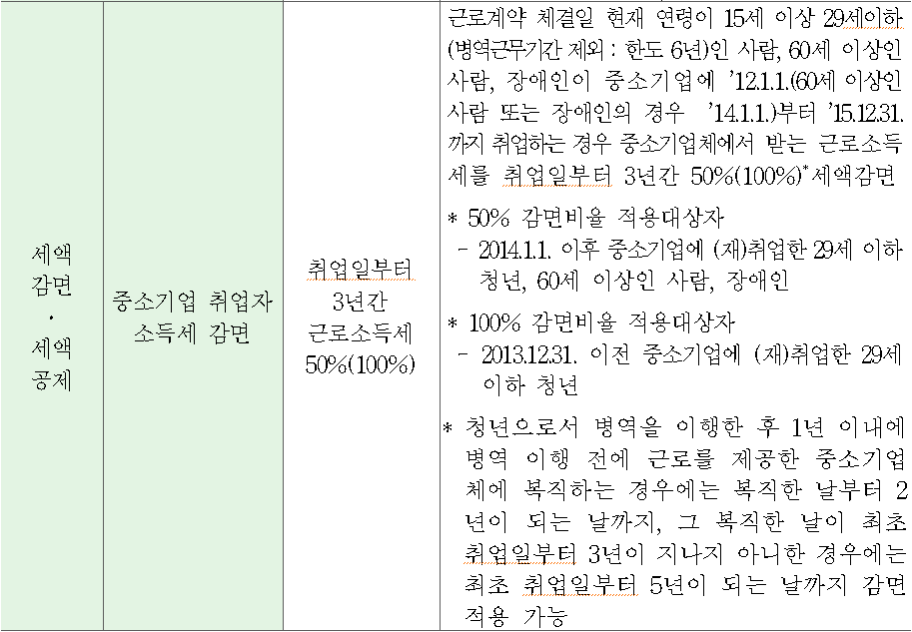
 |  |  |  |  |  |  |  |  |  |  |  |  |  |  |  |  |  |  |  |  |  |  |  |  |  |  |  |  |  | 1. 청년: 근로계약 체결일 현재 연령이 15세 이상 29세 이하인 사람. 다만, 다음 각 목의 어느 하나에 해당하는 병역을 이행한 경우에는 그 기간(6년을 한도로 한다)을 근로계약 체결일 현재 연령에서 빼고 계산한 연령이 29세 이하인 사람을 포함한다.(2014.02.21 개정)

 |  |  |  |  |  |  |  |  |  |  |  |  |  |  |  |  |  |  |  |  |  |  |  |  |  |  |  |  |  | 가. 「병역법」 제16조 또는 제20조에 따른 현역병(같은 법 제21조, 제24조, 제25조에 따라 복무한 상근예비역 및 경비교도·전투경찰순경·의무소방원을 포함한다)(2014.02.21 개정)

 |  |  |  |  |  |  |  |  |  |  |  |  |  |  |  |  |  |  |  |  |  |  |  |  |  |  |  |  |  | 나. 「병역법」 제26조 제1항에 따른 사회복무요원(2014.02.21 개정)
 |  |  |  |  |  |  |  |  |  |  |  |  |  |  |  |  |  |  |  |  |  |  |  |  |  |  |  |  |  | 다. 「군인사법」 제2조 제1호에 따른 현역에 복무하는 장교, 준사관 및 부사관(2014.02.21 개정)

 |  |  |  |  |  |  |  |  |  |  |  |  |  |  |  |  |  |  |  |  |  |  |  |  |  |  |  |  |  | 2. 60세 이상의 사람: 근로계약 체결일 현재 연령이 60세 이상인 사람(2014.02.21 개정)

 |  |  |  |  |  |  |  |  |  |  |  |  |  |  |  |  |  |  |  |  |  |  |  |  |  |  |  |  |  | 3. 장애인: 「장애인복지법」의 적용을 받는 장애인과 「국가유공자 등 예우 및 지원에 관한 법률」에 따른 상이자(2014.02.21 개정)

 |  |  |  |  |  |  |  |  |  |  |  |  |  |  |  |  |  |  |  |  |  |  |  |  |  |  |  |  |  | ② 제1항을 적용할 때 다음 각 호의 어느 하나에 해당하는 사람은 제외한다.(2012.02.02 신설)

 |  |  |  |  |  |  |  |  |  |  |  |  |  |  |  |  |  |  |  |  |  |  |  |  |  |  |  |  |  | 1. 「법인세법 시행령」 제20조 제1항 제4호 각 목의 어느 하나에 해당하는 임원(2012.02.02 신설)

 |  |  |  |  |  |  |  |  |  |  |  |  |  |  |  |  |  |  |  |  |  |  |  |  |  |  |  |  |  | 2. 해당 기업의 최대주주 또는 최대출자자(개인사업자의 경우에는 대표자를 말한다)와 그 배우자(2012.02.02 신설)

 |  |  |  |  |  |  |  |  |  |  |  |  |  |  |  |  |  |  |  |  |  |  |  |  |  |  |  |  |  | 3. 제2호에 해당하는 자의 직계존속ㆍ비속(그 배우자를 포함한다) 및 「국세기본법 시행령」제1조의2 제1항에 따른 친족관계인 사람(2012.02.02 신설)

③ 법 제30조 제1항에서 “대통령령으로 정하는 기업”이란 농업, 임업 및 어업, 광업, 제조업, 전기ㆍ가스ㆍ증기 및 수도사업, 하수ㆍ폐기물처리ㆍ원료재생 및 환경복원업, 건설업, 도매 및 소매업, 운수업, 숙박 및 음식점업(주점 및 비알콜 음료점업은 제외한다), |  |  |  |  |  |  |  |  |  |  |  |  |  |  |  |  |  |  |  |  |  |  |  |  |  |  |  |  |  | 4. 「소득세법」 제14조 제3항 제2호에 따른 일용근로자(2012.02.02 신설)
 | 출판ㆍ영상ㆍ방송통신 및 정보서비스업(비디오물 감상실 운영업은 제외한다), 부동산업 및 임대업, 연구개발업, 광고업, 시장조사 및 여론조사업, 건축기술ㆍ엔지니어링 및 기타 과학기술서비스업, 기타 전문ㆍ과학 및 기술 서비스업, 사업시설관리 및 사업지원 서비스업, 기술 및 직업훈련 학원, 사회복지 서비스업, 수리업을 주된 사업으로 영위하는 기업을 말한다.
 | 다만, 국가, 지방자치단체(지방자치단체조합을 포함한다), 「공공기관의 운영에 관한 법률」에 따른 공공기관 및 「지방공기업법」에 따른 지방공기업은 제외한다.(2012.02.02 신설) |  |  |  |  |  |  |  |  |  |  |  |  |  |  |  |  |  |  |  |  |  |  |  |  |  |  |  |  | 5. 다음 각 목의 어느 하나에 해당하는 보험료 등의 납부사실이 확인되지 아니하는 사람(2012.02.02 신설)

④ 법 제30조 제2항에 따라 감면 신청을 하려는 근로자는 기획재정부령으로 정하는 감면신청서에 병역복무기간을 증명하는 서류 등을 첨부하여 취업일이 속하는 달의 다음 달 말일까지 원천징수의무자에게 제출하여야 한다. |  |  |  |  |  |  |  |  |  |  |  |  |  |  |  |  |  |  |  |  |  |  |  |  |  |  |  |  |  | 가. 「국민연금법」 제3조 제1항 제11호 및 제12호에 따른 부담금 및 기여금(2012.02.02 신설)
이 경우 원천징수의무자는 감면신청서를 제출받은 달의 다음 달부터 「소득세법」 제134조 제1항에도 불구하고 매월분의 근로소득에 대한 소득세를 원천징수하지 아니한다.(2012.02.02 개정) |  |  |  |  |  |  |  |  |  |  |  |  |  |  |  |  |  |  |  |  |  |  |  |  |  |  |  |  |  | 나. 「국민건강보험법」제69조에 따른 직장가입자의 보험료(2012.08.31 개정)

⑤ 원천징수의무자는 법 제30조 제3항에 따라 감면 신청을 한 근로자의 명단을 원천징수 관할 세무서장에게 제출할 때에는 기획재정부령으로 정하는 감면 대상 명세서를 제출하여야 한다.(2012.02.02 개정)

⑥ 원천징수의무자는 법 제30조 제5항 단서에 따라 해당 근로자가 퇴직한 사실을 원천징수 관할 세무서장에게 통지할 때에는 기획재정부령으로 정하는 감면 부적격 대상 퇴직자 명세서를 제출하여야 한다.(2012.02.02 개정)
...

중소기업취업감면(직원별) (입력)
...
 |  | ) |  | 2019-12-30 | 현재 나이 | 18 | 0 | 2011-12-31 | 0% | 감면 NO |  | 0 | 2011-12-31 | 0% | 감면 NO
 |  | ) |  | 0 |  |  | 2016-01-01 | 2017-12-31 | 70% | 150만원 한도 | 2017년 경력단절 | 2016-01-01 | 2017-12-31 | 70% | 150만원 한도
 |  |  |  |  |  | 43,101 | 2018-01-01 | 2018-12-31 | 90% | 150만원 한도 |  | 2018-01-01 | 2018-12-31 | 70% | 150만원 한도
 | (34세) |  | 취업일(2018.1.1 前 취업) 현재 나이는 소급적용 34세이하 |  |  |  | 2019-01-01 | 2021-12-31 | 90% | 150만원 한도 |  | 2019-01-01 | 2021-12-31 | 70% | 150만원 한도
 |  |  | 시행은 취업일부터 2018년 1월부터 잔존기간만 |  |  |  | 43,101 | 12 | 5 |  | 60 | 12 | 3 |  | 36

 |  |  |  | 40,909 | 43,101 | 41,275 | 41,640 | 42,736 | 43,100 | 42,005

 |  |  |  | 2012-01-01 | 2018-01-01 | 2013-01-01 | 2014-01-01 | 2017-01-01 | 2017-12-31 | 2015-01-01
 |  |  |  | 조세특례제한법 제30조 [ 중소기업 취업자에 대한 소득세 감면(2014.01.01 제목개정) ]
 |  |  |  | =IF(AND(AU10=1,T14>41275,AND($R$19>=15,$R$19<=34),IF(TEXT($T$14,"dd")="01",EOMONTH($T$14,59),EOMONTH($T$14,60)),IF(TEXT($T$14,"dd")="01",EOMONTH($T$14,35),EOMONTH($T$14,36))),"")
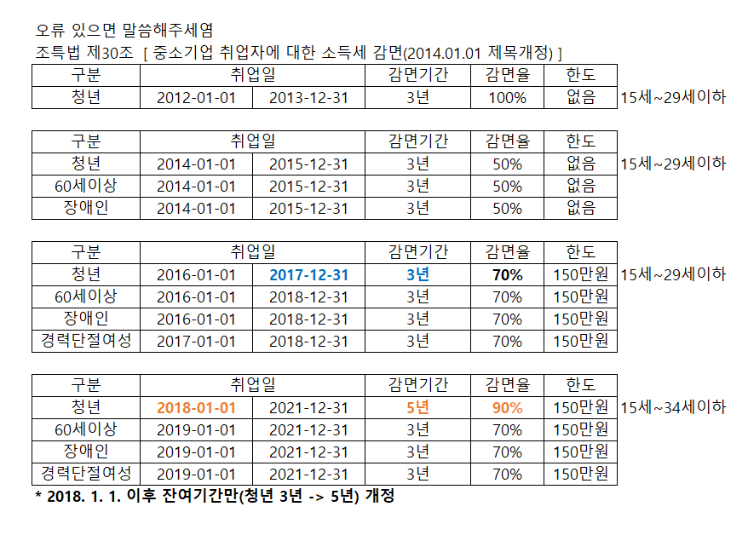
 |  |  |  | ① 대통령령으로 정하는 청년(이하 이 항에서 "청년"이라 한다), 60세 이상인 사람, 장애인 및 경력단절 여성이 「중소기업기본법」 제2조에 따른 중소기업(비영리기업을 포함한다)으로서
 |  |  |  | 대통령령으로 정하는 기업(이하 이 조에서 “중소기업체”라 한다)에 2012년 1월 1일(60세 이상의 사람 또는 장애인의 경우 2014년 1월 1일)부터 2018년 12월 31일까지(청년의 경우에는 2021년 12월 31일까지)
 |  |  |  | 취업(경력단절 여성의 경우에는 동일한 중소기업체에 재취업)하는 경우 그 중소기업체로부터 받는 근로소득으로서 취업일(경력단절 여성의 경우에는 재취업일을 말한다.
 |  |  |  | 이하 이 항에서 같다)부터 3년(청년의 경우에는 5년)이 되는 날(청년으로서 대통령령으로 정하는 병역을 이행한 후 1년 이내에 병역 이행 전에 근로를 제공한 중소기업체에 복직하는 경우에는
 |  |  |  | 조세특례제한법 제30조 [ 중소기업 취업자에 대한 소득세 감면(2014.01.01 제목개정) ]
...
 |  |  |  | ① 대통령령으로 정하는 청년(이하 이 항에서 "청년"이라 한다), 60세 이상인 사람, 장애인 및 경력단절 여성이 「중소기업기본법」 제2조에 따른 중소기업(비영리기업을 포함한다)으로서
 |  |  |  | 대통령령으로 정하는 기업(이하 이 조에서 “중소기업체”라 한다)에 2012년 1월 1일(60세 이상의 사람 또는 장애인의 경우 2014년 1월 1일)부터 2018년 12월 31일까지(청년의 경우에는 2021년 12월 31일까지)
 |  |  |  | 취업(경력단절 여성의 경우에는 동일한 중소기업체에 재취업)하는 경우 그 중소기업체로부터 받는 근로소득으로서 취업일(경력단절 여성의 경우에는 재취업일을 말한다.
 |  |  |  | 이하 이 항에서 같다)부터 3년(청년의 경우에는 5년)이 되는 날(청년으로서 대통령령으로 정하는 병역을 이행한 후 1년 이내에 병역 이행 전에 근로를 제공한 중소기업체에 복직하는 경우에는

 |  |  |  | 복직한 날부터 2년이 되는 날을 말하며,그 복직한 날이 최초 취업일부터 5년이 지나지 아니한 경우에는 최초 취업일부터 7년이 되는 날을 말한다)이 속하는 달까지 발생한 소득에 대해서는 소득세의 100분의 70(청년의 경우에는
 |  |  |  | 100분의 90)에 상당하는 세액을 감면(과세기간별로 150만원을 한도로 한다)한다.
 |  |  |  | 이 경우 소득세 감면기간은 소득세를 감면받은 사람이 다른 중소기업체에 취업하거나 해당 중소기업체에 재취업하는 경우 또는 합병ㆍ분할ㆍ사업 양도 등으로 다른 중소기업체로 고용이 승계되는 경우에 관계없이
 |  |  |  | 소득세를 감면받은 최초 취업일부터 계산한다.(2018.05.29 개정)

 |  |  |  | ② 제1항을 적용받으려는 근로자는 원천징수의무자에게 감면 신청을 하여야 한다.(2011.12.31 개정)

 |  |  |  | 원천징수의무자는 제2항에 따라 감면 신청을 받은 경우 그 신청을 한 근로자의 명단을 신청을 받은 날이 속하는 달의 다음 달 10일까지 원천징수 관할 세무서장에게 제출하여야 한다.(2011.12.31 개정)

 |  |  |  | ④ 원천징수 관할 세무서장은 제3항에 따라 감면 신청을 한 근로자의 명단을 받은 경우 해당 근로자가 제1항의 요건에 해당하지 아니하는 사실이 확인되는 때에는 원천징수의무자에게 그 사실을 통지하여야 한다.(2011.12.31 개정)
수수료 없 음 |  |  |  | ⑤ 제4항에 따라 감면 신청을 한 근로자가 제1항의 요건을 갖추지 못한 사실을 통지받은 원천징수의무자는 그 통지를 받은 날 이후 근로소득을 지급하는 때에 당초 원천징수하였어야 할 세액에 미달하는 금액의 합계액에
 |  |  |  | 100분의 105를 곱한 금액을 해당 월의 근로소득에 대한 원천징수세액에 더하여 원천징수하여야 한다. 다만, 해당 근로자가 퇴직한 경우 원천징수의무자는 그 사실을 대통령령으로 정하는 바에 따라
 |  |  |  | 원천징수 관할 세무서장에게 통지하여야 한다.(2011.12.31 개정)
...
 |  |  |  | ⑥ 제5항 단서에 따라 통지된 근로자에 대하여는 해당 근로자의 주소지 관할 세무서장이 제1항을 적용받음에 따라 과소징수된 금액에 100분의 105를 곱한 금액을 해당 근로자에게 소득세로

 |  |  |  | 즉시 부과·징수하여야 한다.(2010.03.12 개정)
 |  |  |  | ⑦ 제1항을 적용할 때 2011년 12월 31일 이전에 중소기업체에 취업한 자(경력단절 여성은 제외한다)가 2012년 1월 1일 이후 계약기간 연장 등을 통해
 |  |  |  | 해당 중소기업체에 재취업하는 경우에는 제1항에 따른 소득세 감면을 적용하지 아니한다.(2016.12.20 개정)
...
 |  |  |  | ⑧ 제1항부터 제7항까지에서 규정한 사항 외에 소득세 감면의 신청절차, 제출서류, 그 밖에 필요한 사항은 대통령령으로 정한다.(2011.12.31 신설)
...
 |  |  |  | 조세특례제한법시행령 제27조 [ 중소기업 취업자에 대한 소득세 감면(2014.02.21 제목개정) ]
...
 |  |  |  | ① 법 제30조 제1항 전단에서 "대통령령으로 정하는 청년, 60세 이상인 사람 및 장애인"이란 다음 각 호의 구분에 따른 사람을 말한다.(2014.02.21 개정)
 |  | 210mm× 297mm[백상지 80g/㎡ 또는 중질지 80g/㎡]

 |  |  |  | 1. 청년: 근로계약 체결일 현재 연령이 15세 이상 29세 이하인 사람. 다만, 다음 각 목의 어느 하나에 해당하는 병역을 이행한 경우에는 그 기간(6년을 한도로 한다)을 근로계약 체결일 현재 연령에서 빼고 계산한 연령이 29세 이하인 사람을 포함한다.(2014.02.21 개정)
...

명세서조회
되도록 입사하자마자 세무서에 신청서를 제출할것. (그러면 세무서에서 전 직장에서 받아서 안된다는 등의 연락이 온다고 합니다.)

